Лист1
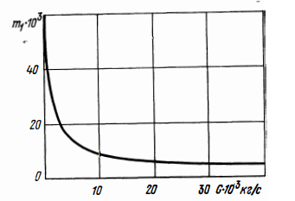
4
Герметичный теоречтич.
ИСХОДНЫЕ ДАННЫЕ |  |  | РАСЧЕТ В ГЕРМЕТИЧНОМ КОРПУСЕ |  | * формулу поверхности нагретой зоны надо изменить (брать из книги, но размеры не корпуса, а печатной платы с элементами) | РАСЧЕТ С ВНУТРЕННИМ ПЕРЕМЕШИВАНИЕМ |  |  |  |  | K_w(W) |  |  |  |  |  | m_1(G)
Ширина (W) * | 0.056 |  | Рассчитываем поверхность корпуса (S_k): | 0.0112 |  | Объем воздуха в блоке (V_в): | 2.16384E-05 |  |  |  | 0 | 1 | 2 | 3 | 4 | 5
Высота (H) * | 0.028 |  | *Определяем условную поверхность нагретой зоны (S_з): | 0.00615 |  | Скорость перемешивания воздуха в блоке (W): | 1.78 |  |  |  | 1 | 0.82 | 0.7 | 0.6 | 0.52 | 0.46
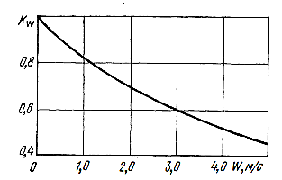
Объём (Vвнут) | 0.000072128 |  | Удельную мощность корпуса блока (q_k) | 312.5 |  | Перегрев корпуса блока (ϑ_к): | 26.590996101 |  |  |  |  |  |  |  |  |  |  | Элемент | Тип | Рабочая рассеиваемая мощность
Площадь крышки (Sос) | 0.002576 |  | Удельную мощность нагретой зоны (q_з): | 569.10569106 |  | Перегрев нагретой зоны (ϑ_з): | 36.072109494 |  |  |  |  |  |  |  |  |  |  |  |  |  | Вот такие пироги
Длина (L) * | 0.046 |  | Коэффициент (ϑ_1) в зависимости от удельной мощности корпуса | 26.61706543 |  | Средний перегрев воздуха в блоке (ϑ_в): | 27.054082121 |  |  |  |  |  |  |  |  |  |  | BAV70 | Диод | 0.35
Мощность, рассеиваемая нагретой зоной Pз * | 3.5 |  | Коэффициент (ϑ_2) в зависимости от удельной мощности нагретой зоны: | 50 |  | Перегрев поверхности элемента (ϑ_эл): | 54.784516294 |  |  |  |  |  |  |  |  |  |  | B27V | Диод | 1
Температура окружающей среды 𝑇𝑐 (К) | 318 | 45 | Коэффициент (K_H1) в зависимости от давления среды вне корпуса | 0.99902057842 |  | Перегрев окружающей элемент среды (ϑ_эс): | 41.088387221 |  |  |  |  |  |  |  |  |  |  | 1N4007 | Диод | 1
Коэффициент заполнения Кз * | 0.7 |  | Коэффициент (K_H2) в зависимости от давления среды внутри корпуса: | 0.99606497593 |  | Температуру корпуса блока (T_k): | 344.5909961 | 71.590996101 |  |  |  |  |  |  |  |  |  | FR104 | Диод | 1
Мощность, рассеиваемая элементом Pэл * | 3.5 |  | Перегрев корпуса блока (ϑ_к): | 26.590996101 |  | Температуру нагретой зоны (T_з): | 354.07210949 | 81.072109494 |  |  |  |  |  |  |  |  |  | 1N4148 | Диод | 0.3
Площадь поверхности элемента с радиатором* обдуваемая воздухом, Sэл * | 0.002 |  | Перегрев нагретой зоны (ϑ_з): | 49.881918261 |  | Температуру поверхности элемента (T_эл): | 372.78451629 | 99.784516294 |  |  |  |  |  |  |  |  |  | 2N7002 | Транзистор | 0.2
Величина атмосферного давления снаружи корпуса аппарата. H_1 | 101325 |  | Средний перегрев воздуха в блоке (ϑ_в): | 38.236457181 |  | Среднюю температуру воздуха в блоке (T_в): | 345.05408212 | 72.054082121 |  |  |  |  |  |  |  |  |  | 2N3904 | Транзистор | 0.35
* Радиатор для корпуса ТО-220, 6 ребер, двухсторонний (4-2), для расчетов возьмем HS184-100, тепловое сопротивление Rra=5,1 К/Вт, 30х41х100, алюминий |  |  | Удельную мощность элемента (q_эл): | 1750 |  | Температуру окружающей элемент среды (T_эс): | 359.08838722 | 86.088387221 |  |  |  |  |  |  |  |  | m_2(l1l2) | 3904 | Транзистор | 0.35
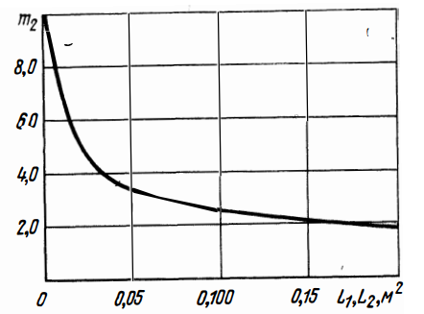
 |  |  | Перегрев поверхности элемента (ϑ_эл): | 75.758163359 |  |  |  |  |  |  |  |  |  |  |  |  |  | 4160 | Транзистор | 1
 |  |  | Перегрев окружающей элемент среды (ϑ_эс): | 58.071619344 |  | РАСЧЕТ С НАРУЖНЫМ ОБДУВОМ |  |  |  |  | К_п(П) |  |  |  |  |  |  | 7N60-B | Транзистор | 15
С ВНУТРЕННИМ ПЕРЕМЕШИВАНИЕМ |  |  | Температуру корпуса блока (T_k): | 344.5909961 | 71.590996101 | Перегрев между нагретой зоной и корпусом блока (ϑ_21): | 23.29092216 |  |  |  | 0 | 0.2 | 0.4 | 0.6 | 0.8 | 1 |  | MBRB20100CTG | Транзистор | 8
α | 0.6 |  | Температуру нагретой зоны (T_з): | 367.88191826 | 94.881918261 | Скорость обдува (ϑ) | 11.722666667 |  |  |  | 1 | 0.7 | 0.6 | 0.51 | 0.48 | 0.46 |  | MBRB20150CTG | Транзистор | 8.5
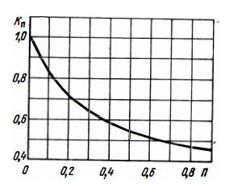
Gв/0,000472 – воздушный поток в CFM; * | 2.96 |  | Температуру поверхности элемента (T_эл): | 393.75816336 | 120.75816336 | Перегрев корпуса блока с наружным обдувом (ϑ_К): | 5.1327518514 |  |  |  |  |  |  |  |  |  |  | Tр-р на EFD30 | Трансформатор | 6
Gв – производительность вентилятора* в кубометрах в секунду; | 0.00139712 |  | Среднюю температуру воздуха в блоке (T_в): | 356.23645718 | 83.236457181 | Перегрев нагретой зоны блока с наружным обдувом (ϑ_З): | 28.423674011 |  |  |  |  |  |  |  |  |  |  | Кол-во резисторов(~): |  | 10 | Кол-во кондеснторов(~): | 10
K_w | 0.72196357645 |  | Температуру окружающей элемент среды (T_эс): | 376.07161934 | 103.07161934 | Средний перегрев воздуха в блоке (ϑ_в): | 21.317755509 |  |  |  |  |  |  |  |  |  |  | Сумма (мощность нагретой зоны)
* Вентилятор EC4010SL12X |  |  |  |  |  | Перегрев поверхности элемента (ϑ_эл): | 43.168454905 |  |  |  |  |  |  |  |  |  |  | 44.15
 |  |  | РАСЧЕТ В ГЕРМЕТИЧНОМ ОРЕБРЕННОМ КОРПУСЕ |  |  | Перегрев окружающей элемент среды (ϑ_эс): | 32.376341179
С НАРУЖНЫМ ОБДУВОМ |  |  | Поверхность оребрённого корпуса блока без ребер (S_kh): | 0.0112 |  | Температуру корпуса блока (T_k): | 323.13275185 | 50.132751851
Предел температуры рабочей схемы | 423 | 150 | Поверхность ребер оребрённого корпуса блока (S_р): | 0.0184 |  | Температуру нагретой зоны (T_з): | 346.42367401 | 73.423674011
D_вен – диаметр вентилятора*; * | 0.14 |  | Поверхность оребрённого корпуса блока (S_kp): | 0.0296 |  | Температуру поверхности элемента (T_эл): | 361.1684549 | 88.168454905 |  |  |  |  |  |  |  |  | m_3(l3)
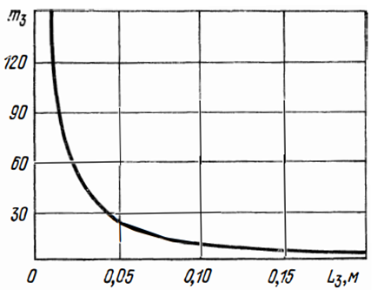
N – количество оборотов в минуту * | 1600 |  | Удельная мощность оребрённого корпуса блока (q_kp): | 118.24324324 |  | Среднюю температуру воздуха в блоке (T_в): | 339.31775551 | 66.317755509
* Вентилятор Case Fan ID-Cooling WF-14025-XT |  |  | Коэффициент (ϑ_1р) в зависимости от оребрённого корпуса блока: | 13.781055528 |  | Температуру окружающей элемент среды (T_эс): | 350.37634118 | 77.376341179
 |  |  | Перегрев корпуса блока (ϑ_к): | 13.767558065
В ГЕРМЕТИЧНОМ ОРЕБРЕННОМ КОРПУСЕ |  |  | Перегрев нагретой зоны (ϑ_з): | 37.058480225 |  | РАСЧЕТ ПРИ
Высота ребра* h_p: * | 0.025 |  | Средний перегрев воздуха в блоке (ϑ_в): | 27.793860169 |  | Средний перегрев воздуха в блоке (ϑ_в): | 0.57459942212
Ширина ребра l_p: * | 0.003 |  | Перегрев поверхности элемента (ϑ_эл): | 56.282566842 |  | Площадь поперечного сечения корпуса блока (S): | 0.001568
Количество ребер N_p: * | 8 |  | Перегрев окружающей элемент среды (ϑ_эс): | 42.211925131 |  | Коэффициент (m_1): * | 0.02 | G*10^3 = | 3.0456 | Брать из графиков справа ->
* Расчет ведется для лицевой стороны корпуса блока со сторонами L и W |  |  | Температуру корпуса блока (T_k): | 331.76755806 | 58.767558065 | Коэффициент (m_2): * | 2.7 | l_1*l_2 = | 0.001568
 |  |  | Температуру нагретой зоны (T_з): | 355.05848022 | 82.058480225 | Коэффициент (m_3): * | 5 | l_3 = | 0.046
В ПЕРФОРИРОВАННОМ КОРПУСЕ |  |  | Температуру поверхности элемента (T_эл): | 374.28256684 | 101.28256684 | Коэффициент (m_4): * | 1.8 | Кз = | 0.7
Количество перфорационных отверстий*, n | 16 |  | Среднюю температуру воздуха в блоке (T_в): | 345.79386017 | 72.793860169 | Перегрев нагретой зоны блока (ϑ_з): | 2.2755994221
Ширина отверстия w_п: * | 0.003 |  | Температуру окружающей элемент среды (T_эс): | 360.21192513 | 87.211925131 | Перегрев поверхности элемента (ϑ_эл): | 18.257047592 |  |  |  |  |  |  |  |  |  | m_4(Kз)
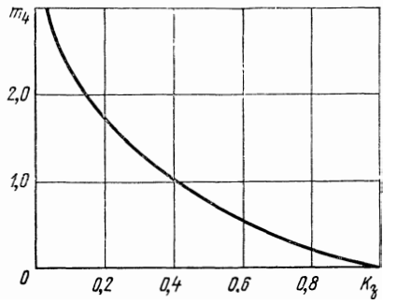
Длина отверстия l_п: * | 0 |  |  |  |  | Перегрев окружающей элемент среды (ϑ_эс): | 4.6099893039
Шаг между отверстиями d_п: * | 0.0031 |  | РАСЧЕТ В ПЕРФОРИРОВАННОМ КОРПУСЕ |  |  | Среднюю температуру воздуха в блоке (T_в): | 318.57459942 | 45.574599422
* Расчет ведется для перфорированных отверстий расположенных с двух торцевых частей корпуса (верхней и нижней со сторонами W и H) в один ряд (в соотв. С ГОСТ 58602-2019) |  |  | Площадь перфорационных отверстий (S_п): | 0 |  | Температуру нагретой зоны (T_з): | 320.27559942 | 47.275599422
 |  |  | Коэффициент перфорации (П): | 0 |  | Температуру поверхности элемента (T_эл): | 336.25704759 | 63.257047592
 |  |  | К_п: | 0.9987 |  | Температуру воздуха на выходе из блока (T_в2): | 319.14919884 | 46.149198844
 |  |  | Перегрев корпуса блока (ϑ_к): | 24.69747786 |  | Температуру окружающей элемент среды (T_эс): | 322.6099893 | 49.609989304
ПРИ ПРИНУДИТЕЛЬНОМ ВОЗДУШНОМ ОХЛАЖДЕНИИ |  |  | Перегрев нагретой зоны (ϑ_з): | 49.811572064
Объемный расход вентилятора* Q: * | 0.0027 |  | Средний перегрев воздуха в блоке (ϑ_в): | 29.886943238
Плотность воздуха ρ: | 1.128 |  | Перегрев поверхности элемента (ϑ_эл): | 75.651325072
Массовый расход воздуха G: | 0.0030456 |  | Перегрев окружающей элемент среды (ϑ_эс): | 45.390795043
Расстояние от вентилятора до элемента l: * | 0.22 |  | Температуру корпуса блока (T_k): | 342.69747786 | 69.69747786
* Вентилятор EX04010S3P |  |  | Температуру нагретой зоны (T_з): | 367.81157206 | 94.811572064
 |  |  | Температуру поверхности элемента (T_эл): | 393.65132507 | 120.65132507
 |  |  | Среднюю температуру воздуха в блоке (T_в): | 347.88694324 | 74.886943238
 |  |  | Температуру окружающей элемент среды (T_эс): | 363.39079504 | 90.390795043

